Tabelle1
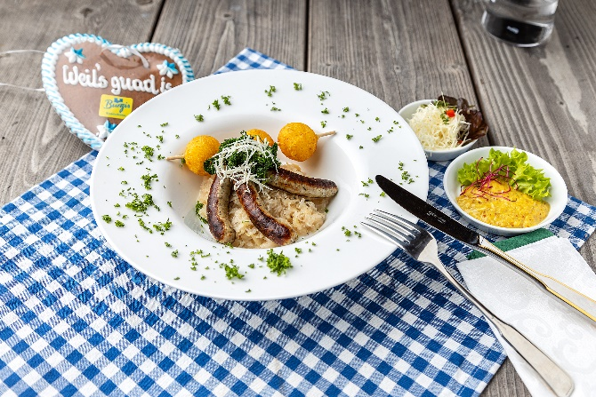
Sauerkraut-Bratwurst-Bowl mit Senf-Meerrettich-Dip und Knödelinos
Rezeptur / Vor- u. Nachkalkulation

Anzahl Portionen | 10 |  | Graue Felder können bearbeitet werden!

Artikel | Menge pro Port. in kg/l | Menge pro Anzahl Port. | Preis je kg/l/Stk. | Betrag gesamt | Verbrauch tatsächlich | Betrag tatsächlich
Burgis Knödelinos® | 0.075 | 0.750 |  | - € |  | - €
KOCH's Meerrettich | 0.025 | 0.250 |  | - € |  | - €
Sauerkraut tafelfertig | 0.075 | 0.750 |  | - € |  | - €
Stärke | 0.002 | 0.020 |  | - € |  | - €
süßer Senf | 0.025 | 0.250 |  | - € |  | - € | ZUBEREITUNG
Bratwurst | 0.125 | 1.250 |  | - € |  | - €
Petersilie frisch | 0.005 | 0.050 |  | - € |  | - € | Das Sauerkraut aufkochen und mit Stärke leicht abbinden. Den Meerrettich und Senf vermischen und mit geschrotetem schwarzen Pfeffer abschmecken. Die Bratwürste auf dem Grill braten. Die Burgis Knödelinos® bei 160°C ca. 4,5 Minuten frittieren. Jeweils drei frittierte Knödelinos® auf einen Holzspieß stecken. Beim Anrichten zuerst das Sauerkraut in die Bowl geben und darauf die Bratwürste legen. Die Knödelinos mit Spieß über die Ränder der Bowl legen und alles mit Petersilie garnieren. Dazu den Senf-Meerrettich-Dip reichen.
 |  | 0.000 |  | - € |  | - €
 |  | 0.000 |  | - € |  | - €
 |  | 0.000 |  | - € |  | - €
 |  | 0.000 |  | - € |  | - €
 |  | 0.000 |  | - € |  | - €
 |  | 0.000 |  | - € |  | - €
 |  | 0.000 |  | - € |  | - €
 |  | 0.000 |  | - € |  | - €
 |  | 0.000 |  | - € |  | - €
 |  | 0.000 |  | - € |  | - €
Gewürze | 0.002 | 0.020 |  | - € |  | - €
Salz, Pfeffer, Muskat | 0.000 | 0.000 |  | - € |  | - €
Öl, Butter, Divers | 0.010 | 0.100 |  | - € |  | - €
Betrag gesamt |  |  |  | - €
Betrag tatsächlich gesamt |  |  |  |  |  | - €
WE. Pro Pers. Kalkuliert |  |  |  | - €
plus Sicherheit in % | 6 |  |  | - €
WE.pro Pers. Gesamt |  |  |  | - €
WE.pro Pers. Tatsächlich |  |  |  |  |  | - €
plus Aufschlag in % | 320 | - € |  | - € | WE. In % | #DIV/0!
plus MwSt. in % | 19 | - € |  | - €
Verkaufspreis

